상품제안서
오브룸 아이아이 블루투스 스피커 | 상품코드: S47807

 |  |  |  |  |  |  | 02-713-8555 | www.synergygift.co.kr
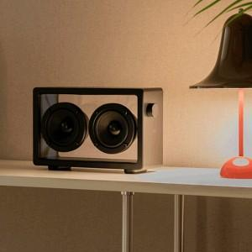

【상세/제작정보】

【인쇄/포장옵션】 | DTF필름전사 / 포장지포장

【공급단가】 | 수량 | 20~ | 50~ | 100~ | 300~ | 500~
*VAT별도 | 단가 | 55,200원 | 51,600원 | 50,350원 | 49,050원 | 48,100원

【상품 URL】 | https://www.synergygift.co.kr:443/src/goods_detail.php?gdno=47807

